松吉カタログvol.1500提案書（カート用）
仕入先名 ＊ |  |  |  |  | 部署 |  |  |  |  | 商品イメージ（画像）
担当者名 ＊ |  |  |  |  | E-MAIL
TEL ＊ |  |  |  |  | FAX ＊

商品名 ＊
キャッチコピー
商品説明

コード 【松吉使用欄】 |  | 品番・型番 ＊ | サイズ（本体） ＊ （例：W100×D200×H300mm） | 規格・カラー・容量 等 ＊ |  | 入数 （例：10コ/袋） | 価格(税抜) ＊ |  | 松吉への 通常納入価 ＊ | 松吉への カタログ掲載時 特別納入価 ＊ | 税区分 (非課税はレ) ＊ | 松吉への最小 出荷単位 (例：10袋/箱) | JAN ＊ (別途JAN一覧の添付でも可) | TAISコード ＊ (別途TAISコード一覧の添付でも可)
 |  |  |  |  |  |  | 参考価格はレを入れる | 定価
①
②
③
④
⑤
⑥

●商品付帯区分（該当にレ） |  | 要組立 * |  | 荷送料又は設置費実費 ＊ |  | 受注生産 ＊ |  |  | 出荷までの日数 |  | 医療機器分類 リストより選択 ＊

●適用範囲 （例：(腰回り)60～70cm、(腕周)22～32cm)）
●重量＊
●材質＊
●電源（種類 等）
●消費電力
●キャスターサイズ（仕様）＊
●耐荷重＊
●付属品＊
●構成品（セット内容）＊
●その他項目： （仕様、方式、測定項目、測定範囲、精度、目盛、設定範囲、 圧力、吸引圧、収容量、適用機種、等）

●滅菌・洗浄・洗濯等の方法・条件（耐熱温度、機械使用条件等）
●注意事項

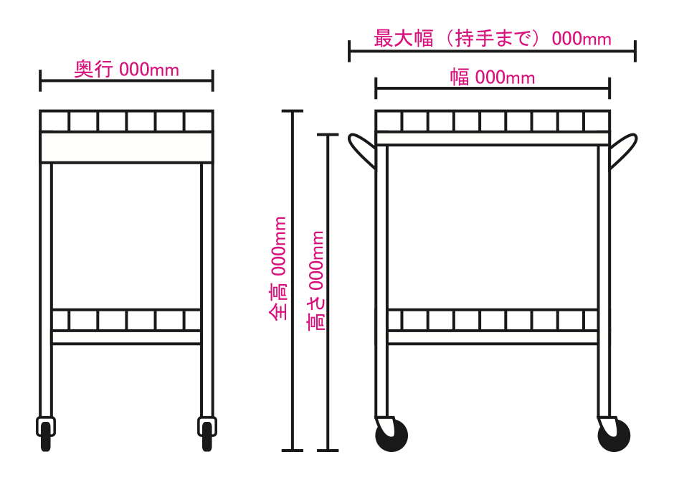
●送料条件＊ |  |  |  |  |  |  |  | ●出荷条件
●よくある質問事例、販売に際しての注意等
●カート寸法詳細＊（図面を確認して該当サイズを入力下さい）

←各箇所の寸法を必ずご記入ください
 | サイズ詳細
 | 幅 | mm
 | 最大幅 | mm
 | 高さ | mm
 | 全高 | mm
 | 奥行 | mm
 | 棚間隔 | mm
 | 引出内寸法（W*D*H） | mm
 | 折りたたみ寸法（W*D*H） | mm
■“＊”マークのある項目は、記入してください。 “＊”マーク以外の項目は製品に合わせて適宜記入をお願いします。 |  |  |  |  |  | ■【松吉使用欄】項目は、弊社使用欄ですので記入しないでください。

ピクト 【松吉使用欄】 |  |  | 大分類 【松吉使用欄】 |  | 中分類 【松吉使用欄】 |  |  |  | 台割No. 【松吉使用欄】 |  |  | 仕入先CD 【松吉使用欄】

